상품제안서
레빗 메탈스푼 OTG USB메모리 [C타입] | 상품코드: F18511

 |  |  |  |  |  |  | 02-412-0044 | www.easy1.co.kr
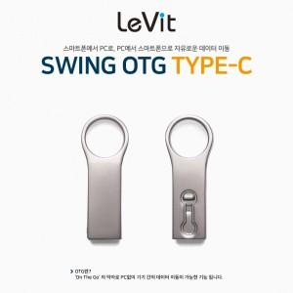

【상세/제작정보】

【인쇄/포장옵션】 | 레이저 / 포장지포장

【공급단가】 | 수량 | 100~ | 300~ | 500~ | 1,000~ | 3,000~
*VAT별도 | 16GB | 6,470원 | 6,370원 | 6,210원 | 6,060원 | 5,950원
 | 32GB | 7,950원 | 7,820원 | 7,630원 | 7,440원 | 7,310원
 | 64GB | 8,630원 | 8,490원 | 8,290원 | 8,080원 | 7,940원
 | 128GB | 14,770원 | 14,530원 | 14,180원 | 13,820원 | 13,590원

【상품 URL】 | https://dev.easy1.co.kr:443/src/goods_detail.php?gdno=18511

